Solicitud gráfica
 | Área: | Matemáticas |  |  | Fecha:
 | Grado: | 7
 | Título del tema: | La semejanza |  |  | ¿Cuaderno de estudio o recurso? | Recurso
 | Editor: |  |  |  | Motor del recurso | F10B

 | Código guión o recurso: | MA_07_12_REC30 | ← Para determinar este código, visite la hoja de Ayuda
 |  |  |  |  | ESPECIFICACIÓN DE ARCHIVOS A ENTREGAR
Núm. | Archivo Shutterstock o ruta en web | Imagen para: | Tipo | Ubicación de la imagen en el recurso F10B | Nombre imagen SMALL | Tamaño imagen SMALL | Nombre imagen ZOOM | Tamaño imagen ZOOM | Descripción | Observaciones
IMG01 | 70835548 | Recurso F10B | Fotografía | Contenido | MA_07_12_REC30_IMG01.jpg | 0
IMG02 | 160233701 | Recurso F10B | Fotografía | Contenido | MA_07_12_REC30_IMG02.jpg | 0
IMG03 | 184188461 | Recurso F10B | Ilustración | Contenido | MA_07_12_REC30_IMG03.jpg | 0 |  |  | 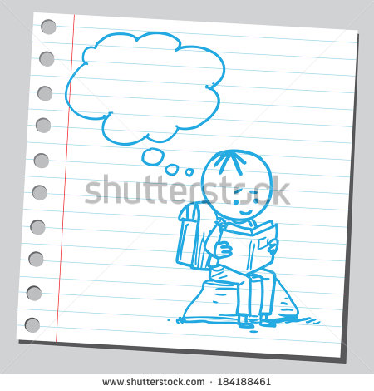 | Eliminar el fondo gris , solo dejar la hoja. Incluir en el globito: Razón entre segmentos
IMG04 | ver descripcion | Recurso F10B | Ilustración | Contenido | MA_07_12_REC30_IMG04.jpg | 0 |  |  | 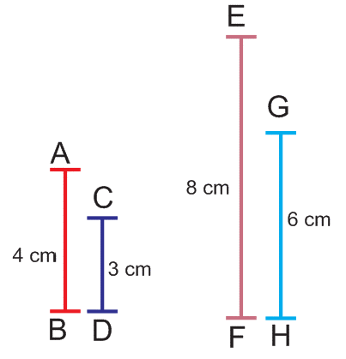
IMG05 | ver descripcion | Recurso F10B | Ilustración | Contenido | MA_07_12_REC30_IMG05.jpg | 0 |  |  | 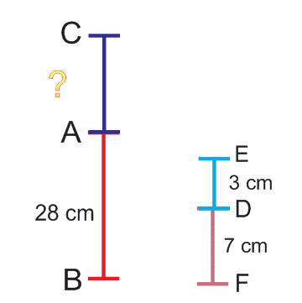
IMG06 | 82605838 | Recurso F10B | Fotografía | Contenido | MA_07_12_REC30_IMG06.jpg | 0
IMG07 | 187391990 | Recurso F10B | Ilustración | Contenido | MA_07_12_REC30_IMG07.jpg | 0 |  |  | 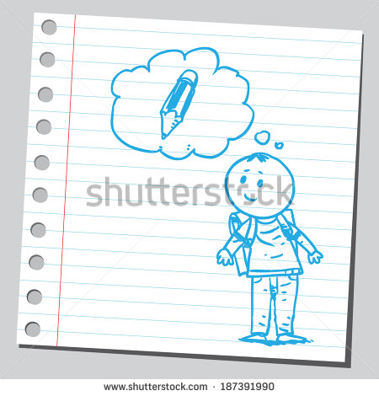

#VALUE! | ver descripcion | Recurso F10B |  |  | #VALUE! | #VALUE! | #N/A | #N/A
#VALUE! | ver descripcion | Recurso F10B |  |  | #VALUE! | #VALUE! | #N/A | #N/A
#VALUE! | ver descripcion | Recurso F10B |  |  | #VALUE! | #VALUE! | #N/A | #N/A
#VALUE! | ver descripcion | Recurso F10B |  |  | #VALUE! | #VALUE! | #N/A | #N/A

